X6
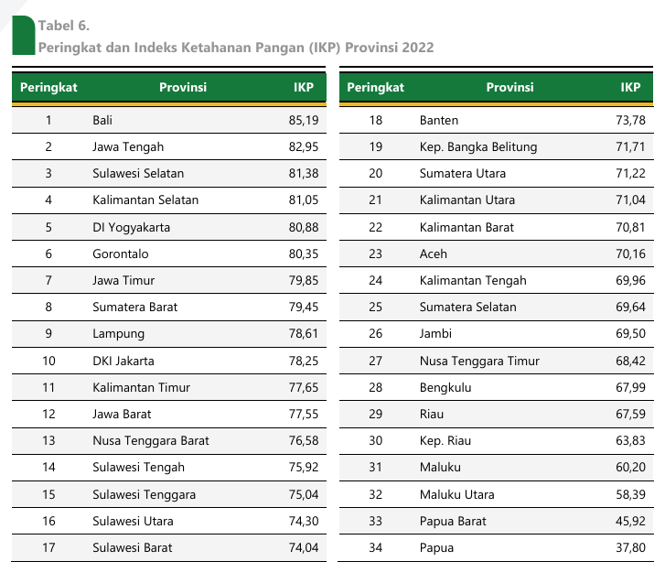

Sumber: Badan Pangan Nasional, Indeks Ketahanan Pangan 2022

